Grafieken
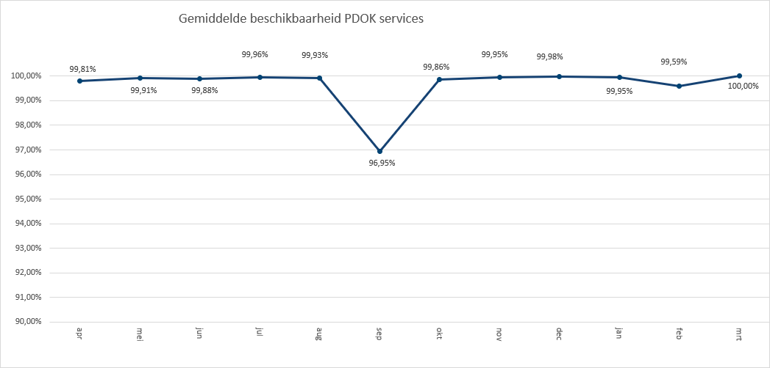
 | 2021-01 | 2021-02 | 2021-03
3D Basisvoorziening | 431 | 973
3D Basisvoorziening Gebouwen |  |  | 898
3D Basisvoorziening Hoogtestatistieken |  |  | 400
3D Basisvoorziening Volledig |  |  | 618
3D-Geluid |  | 2,870 | 942
Administratieve Eenheden (INSPIRE geharmoniseerd) | 203,208 | 218,453 | 266,893
Adressen (INSPIRE as-is) | 765,522 | 802,244 | 901,242
Adressen (INSPIRE geharmoniseerd) | 388,734 | 480,428 | 535,580
Agrarisch Areaal Nederland (AAN) | 2,345,565 | 2,418,479 | 778,794
AHN1 | 409,844 | 407,043 | 483,331
AHN2 | 493,150 | 493,899 | 667,108
AHN3 | 2,763,184 | 5,451,439 | 5,944,719
BAG Terugmeldingen | 26,263,591 | 29,550,287 | 34,002,487
BAGv1.1 | 95,179,522 | 100,336,962 | 123,121,256
Beschermde gebieden - CDDA (INSPIRE geharmoniseerd) | 149,759 | 168,996 | 190,987
Beschermde gebieden - Cultuurhistorie (INSPIRE geharmoniseerd) | 233,430 | 222,994 | 364,541
Beschermde gebieden - Provincies (INSPIRE geharmoniseerd) | 578,643 | 652,643 | 822,071
Beschermde gebieden Nationale Parken (INSPIRE Geharmoniseerd) | 118,423 | 159,293 | 219,611
Beschermde gebieden Natura2000 (INSPIRE Geharmoniseerd) | 144,861 | 176,820 | 218,374
Beschermde gebieden Wetlands (INSPIRE Geharmoniseerd) | 208,534 | 234,295 | 270,020
Beschermde natuurmonumenten | 84,783 | 95,375 | 108,995
Bestuurlijke grenzen | 19,771,838 | 20,354,318 | 24,996,222
Bestuurlijke grenzen (tijdelijk) | 684
BGT (extract) | 13 | 60,913 | 12
BGT Achtergrond | 12,168,397 | 11,545,616 | 15,792,868
BGT Omtrekgericht | 11,367,103 | 10,971,199 | 15,154,545
BGT Pastel | 15,032,549 | 13,435,489 | 19,553,410
BGT Plantopografie | 109,404 | 77,598 | 79,448
BGT Standaard v2 | 2,049,969 | 2,253,814 | 2,232,760
BGT Symbolen v2 | 1,327,085 | 1,618,393 | 1,919,705
BGT Terugmeldingen | 100,690 | 104,881 | 120,591
Bodemkaart 1:50.000 | 1,517 | 1,253 | 1,704
BRO - Bodemkaart (SGM) | 287,205 | 330,553 | 425,622
BRO - Geotechnische Boormonsteranalyse (BHR-GT) v1 | 109,988 | 244,125 | 137,247
BRO - Geotechnische Boormonsteranalyse (BHR-GT) v2 |  | 195,707
BRO - Wandonderzoek (SFR) v1 | 90,317 | 90,797 | 146,809
BRO Bodemkundige boormonsterbeschrijvingen (BHR-P) | 173,382 | 124,696 | 439,149
BRO Bodemkundige boormonsterbeschrijvingen (BRHR-P) |  | 262,993
BRO Digitaal Geologisch Model (DGM) | 39,313 | 39,184 | 44,901
BRO Geomorfologische Kaart | 1,299 |  | 1,485
BRO Geomorfologische Kaart van Nederland 2019 V1 | 6,733 | 632,400 | 900,656
BRO Geotechnisch Booronderzoek V2 (BHR-GT kenset) | 2,228
BRO Geotechnisch Booronderzoek V2 (BHR-GT kenset) (BHR-GT kenset) |  |  | 287,437
BRO Geotechnisch sondeeronderzoek (CPT-kenset) |  | 568,254 | 525,070
BRO GeoTOP model (GTM) | 407
BRO GeoTop Model Download (GTM) | 40,645 | 40,485 | 46,376
BRO GeoTOP model GTM |  |  | 78,515
BRO Grondwatermonitoringnet (BROGMN) | 2,355 |  | 23,547
BRO Grondwatermonitoringput (GMW) | 280,385 |  | 836,289
BRO Grondwatersamenstellingsonderzoek (BROGAR) | 652 | 190,454 | 172,677
...

 | 2021-01 | 2021-02 | 2021-03
BIJ12 | 90,852,493 | 90,914,250 | 113,804,483
CBS | 12,867,347 | 13,655,983 | 15,453,973
EZ | 17,762,454 | 10,217,560 | 12,541,855
IenW | 792,351 | 804,974 | 947,084
Kadaster | 936,096,482 | 654,449,907 | 1,235,810,615
KvK | 98,272 | 86,852 | 105,423
Liander | 323,364 | 407,878 | 417,311
Ministerie BZK | 1,055,325 | 1,439,460 | 832,315
Ministerie BZK-SVIR | 39,680 | 39,503 | 45,430
PDOK | 493,114,714 | 560,015,944 | 643,366,506
ProRail | 559,188 | 578,779 | 362,163
Rioned | 715,712 | 1,108,007 | 1,212,327
RVO | 331,065 | 318,185 | 433,047
RWS | 9,358,696 | 11,984,777 | 14,265,228
Stichting Landelijk Fietsplatform | 161,047 | 220,107 | 284,833
Stichting Wandelnet | 438,300 | 561,662 | 682,430
TNO-BRO | 1,228,166 | 3,018,435 | 4,455,476
Waterschapshuis/HWH | 187,405 | 1,874,898 | 1,394,954

 | Hits op PDOK over 12 maanden

Totaal aantal hits PDOK service
apr | 2,190,583,230
mei | 2,299,573,919
jun | 2,663,199,950
jul | 2,713,734,176
aug | 2,491,656,779
sep | 2,622,289,897
okt | 2,953,615,750
nov | 2,141,104,762
dec | 2,015,296,036
jan | 2,771,532,564
feb | 2,731,226,157
mrt | 3,696,327,487

 | Top 1 t/m 20

Top 20
Luchtfoto Beeldmateriaal / PDOK 25 cm RGB | 1,235,473,735
BRT achtergrondkaart standaard | 907,149,284
Kadastrale kaart v4 | 877,832,341
BAGv1.1 | 318,637,740
WOZ loket | 211,299,747
OpenTopo Achtergrondkaart | 167,058,855
Locatieserver Free (Anders) | 162,115,633
OpenTopo | 124,411,526
Locatieserver Suggest (Anders) | 111,725,668
BRT achtergrondkaart grijs | 109,887,098
Locatieserver Lookup (Anders) | 102,612,711
BAG Terugmeldingen | 89,816,365
Bestuurlijke grenzen | 65,122,378
Luchtfoto Beeldmateriaal / PDOK 25 cm Infrarood | 52,749,991
BGT Pastel | 48,021,448
BGT Achtergrond | 39,506,881
BRT achtergrondkaart water | 39,211,301
BGT Omtrekgericht | 37,492,847
Luchtfotolabels | 31,819,426
BRT achtergrondkaart pastel | 22,239,111

 | Hits op NGR over 12 maanden
Totaal aantal hits NGR
apr | 1,981,524
mei | 1,622,788
jun | 1,604,233
jul | 1,545,637
aug | 1,338,507
sep | 1,868,392
okt | 2,038,508
nov | 1,884,311
dec | 1,493,740
jan | 1,611,210
feb | 1,785,102
mrt | 2,033,797

 | Beschikbaarheid PDOK services

In onderstaande grafiek wordt het gemiddelde van de beschikbaarheid van de PDOK-webservices (incl. INSPIRE) weergegeven. De grafiek toont het gemiddelde van de achterliggende 12 maanden. Voortschrijdend gemiddelde 99,65%

